COTIZACIÓN
ELEMENTOS A ADQUIRIR
OBJETO: | “ADQUISICIÓN DE ELECTRODOMESTICOS Y MOBILIARIO PARA EL ALOJAMIENTO MILITAR CASA DE COMANDO No. 1 PERTENECIENTE A LA BASE AÉREA COMANDO FUERZA AÉREA (BACOF)"
BASE AÉREA COMANDO FUERZA AÉREA “BACOF” (Adquisición)
No. | DESCRIPCION | TIPO ELEMENTO | UNIDAD | A | B | C | D | IMAGEN DE REFENCIA | Valor Total A*B
 |  |  |  | CANTIDAD | Valor Unitario | PROVEEDOR GRANDE SUPERFICIE | CODIGO TVEC
RECURSO 16 (FUNCIONAMIENTO)
1 | CAMA TIPO QUEEN | MOBILIARIO | UN | 2 | $ 6,641,100.00 | POLIFLEX | 174589652176 |  | $ 13,282,200.00
2 | CAMA TIPO SEMI DOBLE | MOBILIARIO | UN | 2 | $ 2,789,900.00 | POLIFLEX | 174589652183 | 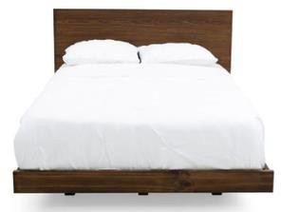 | $ 5,579,800.00
3 | COLCHON TIPO QUEEN | MOBILIARIO | UN | 2 | $ 7,566,000.00 | POLIFLEX | 174589652232 |  | $ 15,132,000.00
4 | COLCHON TIPO SEMI DOBLE | MOBILIARIO | UN | 2 | $ 6,163,500.00 | POLIFLEX | 174589652239 |  | $ 12,327,000.00
5 | ALMOHADA TIPO SENSACIÓN PLUMA | MOBILIARIO | UN | 8 | $ 91,900.00 | POLIFLEX | 174589652246 |  | $ 735,200.00
6 | MESA DE CENTRO CON VIDRIO | MOBILIARIO | UN | 1 | $ 3,772,700.00 | POLIFLEX | 174589652190 | 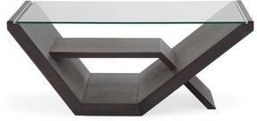 | $ 3,772,700.00
7 | MESA DE COMEDOR Y SILLAS | MOBILIARIO | UN | 1 | $ 9,163,400.00 | POLIFLEX | 174589652197 |  | $ 9,163,400.00
8 | MESA DE NOCHE | MOBILIARIO | UN | 7 | $ 1,605,900.00 | POLIFLEX | 174589652204 | 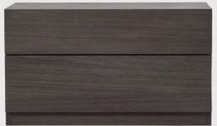 | $ 11,241,300.00
9 | ESPEJO | MOBILIARIO | UN | 1 | $ 2,359,800.00 | POLIFLEX | 174589652211 |  | $ 2,359,800.00
10 | SOFA 2 PUESTOS | MOBILIARIO | UN | 1 | $ 5,125,000.00 | POLIFLEX | 174589652225 |  | $ 5,125,000.00
11 | SILLA AUXILIAR | MOBILIARIO | UN | 2 | $ 1,582,900.00 | POLIFLEX | 174589652218 | 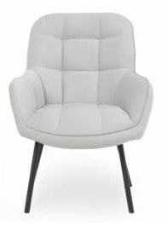 | $ 3,165,800.00
12 | NEVECON DOS PUERTAS | ELECTRODOMESTICO | UN | 2 | $ 9,207,600.00 | POLIFLEX | 174589652323 | 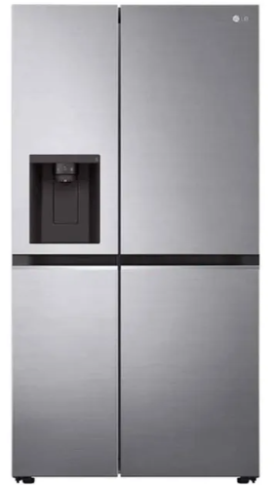 | $ 18,415,200.00
13 | LAVADORA CARGA FRONTAL | ELECTRODOMESTICO | UN | 1 | $ 6,483,000.00 | POLIFLEX | 174589652253 | 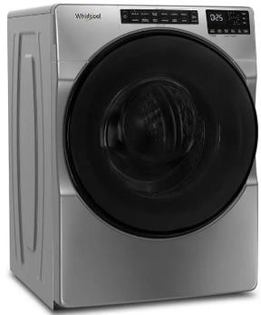 | $ 6,483,000.00
14 | SECADORA CARGA FRONTAL | ELECTRODOMESTICO | UN | 1 | $ 6,483,000.00 | POLIFLEX | 174589652260 |  | $ 6,483,000.00
15 | TELEVISOR 32" SMART TV | ELECTRODOMESTICO | UN | 1 | $ 1,650,900.00 | POLIFLEX | 7707954265334 | 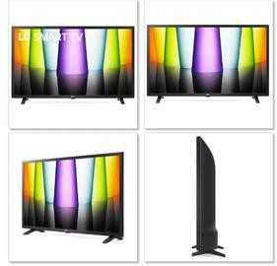 | $ 1,650,900.00
16 | TELEVISOR 50" SMART TV | ELECTRODOMESTICO | UN | 1 | $ 3,150,900.00 | POLIFLEX | 7708286388982 | 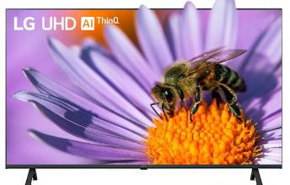 | $ 3,150,900.00
SUB TOTAL Recurso 16 |  |  |  |  |  |  |  |  | $ 118,067,200.00

VALOR TOTAL |  |  |  |  |  |  |  |  | $ 118,067,200.00

